Catálogo e Inventario
Imagen | SKU | Nombre del Producto | Categoría | Dimensiones | Precio (€) | Stock | Descripción
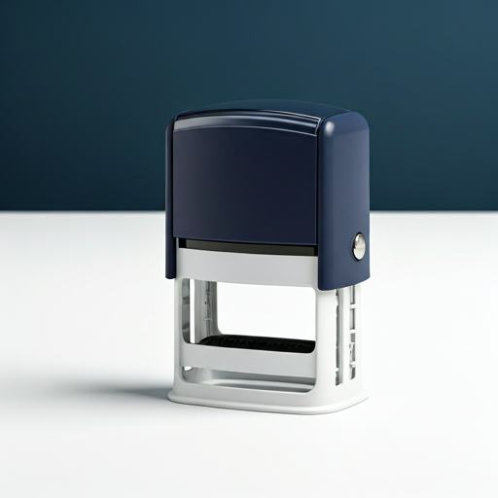 | AUTO-01 | Sello Automático Profesional | Sellos | 38x14mm | €19.50 | 100 | Sello automático autoentintable ideal para uso continuo y profesional.
 | FECH-01 | Sello Fechador Administrativo | Sellos | 45x45mm | €28.00 | 50 | Sello con bandas de goma para fechas y texto personalizado superior.
 | TRAD-01 | Sello Tradicional de Madera | Sellos | 60x40mm | €12.00 | 10 | Sello clásico con montura de madera barnizada. Requiere almohadilla externa.
 | PORT-01 | Sello Portable de Bolsillo | Sellos | 30x30mm | €22.00 | 75 | Sello compacto y ligero para llevar a cualquier parte.
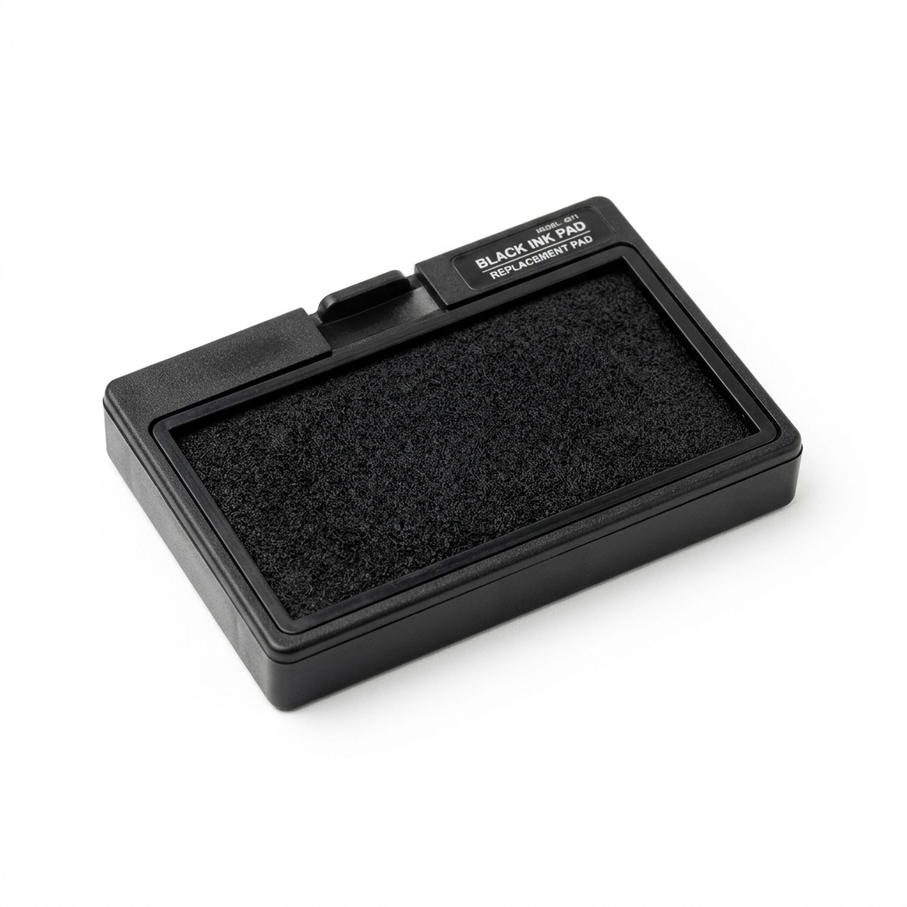 | REP-ALM-01 | Almohadilla de Tinta Negra | Repuestos | N/A | €4.50 | 200 | Almohadilla de recambio con tinta negra para sellos automáticos estándar.
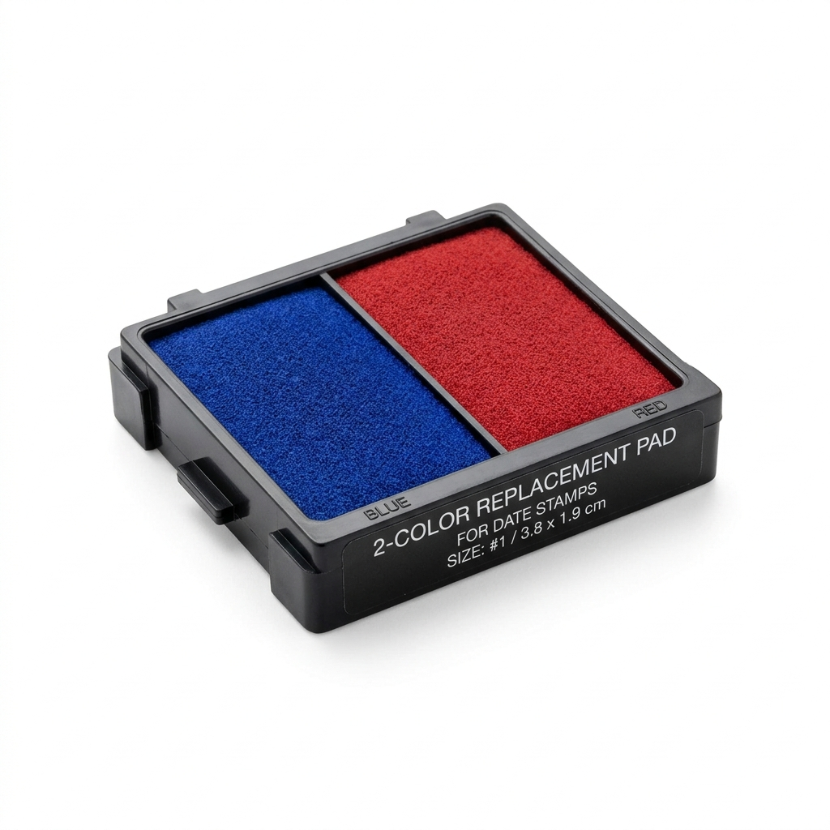 | REP-ALM-02 | Almohadilla Bicolor (Azul/Rojo) | Repuestos | N/A | €5.50 | 150 | Almohadilla de doble color ideal para sellos fechadores.
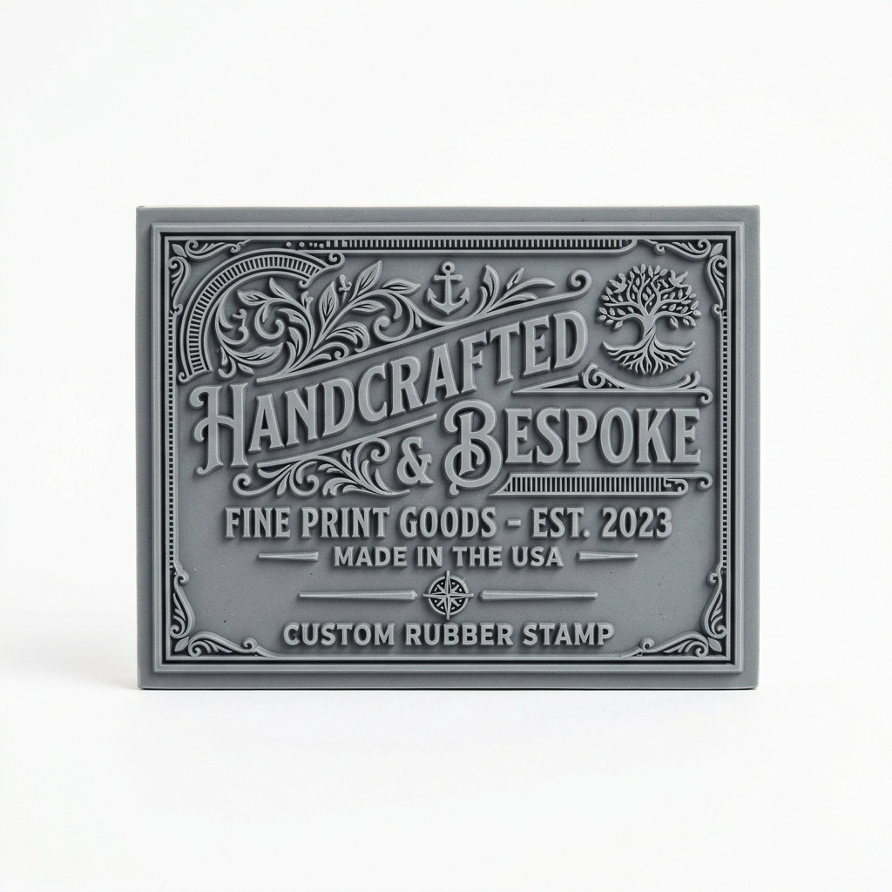 | REP-GOM-01 | Goma Personalizada Grabada | Repuestos | Variable | €9.00 | 500 | Plantilla de goma cortada a láser con texto o logo personalizado para reemplazo.
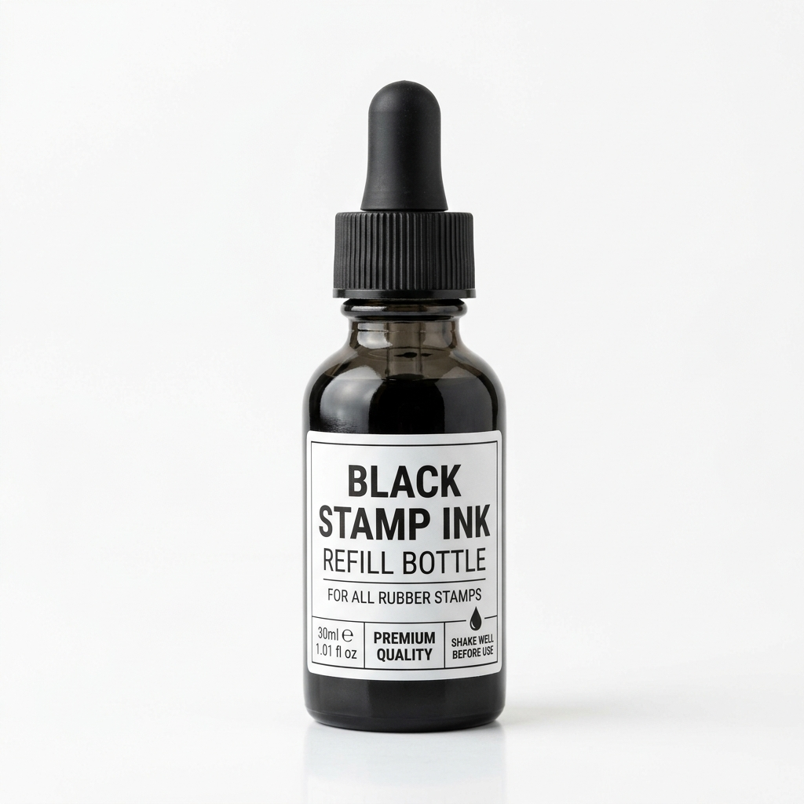 | REP-TIN-01 | Frasco de Tinta Líquida Negra 30ml | Repuestos | 30ml | €6.00 | 80 | Tinta especial para recargar almohadillas de sellos manuales y automáticos.
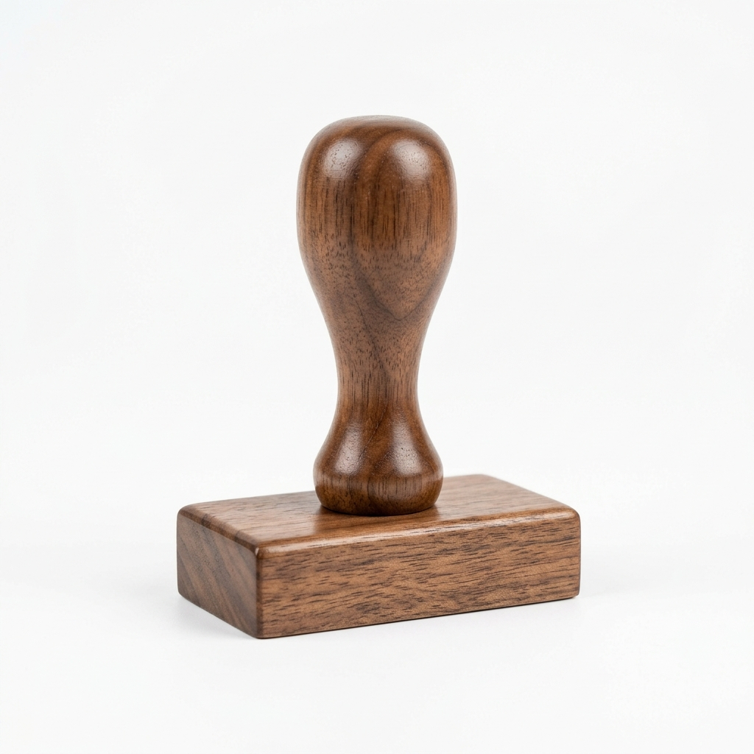 | REP-BAS-01 | Base/Montura de Madera Sola | Repuestos | 60x40mm | €5.00 | 30 | Solo la montura de madera con mango ergonómico sin goma.

